目次
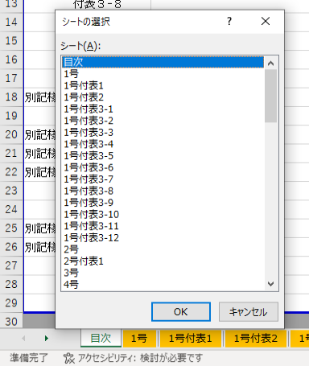
右クリックでシートの選択ができます
ぐんま緑の県民基金市町村提案型事業補助金交付要綱 様式集 |  |  |  | ※各様式の色付きセルは、計算式が入っています。

別記様式第１号 | 事業計画書 | 別記様式第８号 | 交付申請前事業計画変更協議書 |  | 別記様式第２９号 | 実績報告書
付表１ | 計画総括表 | 別記様式第９号 | 交付申請前事業計画変更同意書 |  | 付表１ | 実績報告総括表
付表２ | 箇所別計画書（当初） | 別記様式第１０号 | 交付申請前事業計画変更承認書 |  | 付表２ | 箇所別実績書
付表３-１ | 箇所別事業説明書（整備） | 別記様式第１１号 | 補助金割当書 |  | 別記様式第３０号 | 確定検査調書
付表３-２ | 箇所別事業説明書（苗木・資材購入） | 別記様式第１２号 | 補助金内示通知書 |  | 別記様式第３１号 | 補助金交付額確定通知書
付表３-３ | 箇所別事業説明書（管理） | 別記様式第１３号 | 補助金交付申請書 |  | 別記様式第３２号 | 補助金概算払請求書
付表３-４ | 箇所別事業説明書（困難地整備支援） | 付表１ | 計画総括表 |  | 付表１ | 概算払箇所一覧表
付表３-５ | 箇所別事業説明書（機器の購入） | 別記様式第１４号 | 補助金交付決定通知書 |  | 別記様式第３３号 | 完了報告書
付表３-６ | 箇所別事業説明書（活動支援） | 別記様式第１５号 | 事前着手申請書 |  | 別記様式第３４号 | 繰越承認申請書
付表３-７ | 箇所別事業説明書（付帯施設の整備） | 付表１ | 事前着手理由書 |  | 付表１ | 繰越理由書
付表３-８ | 箇所別事業説明書（森林環境教育） | 付表２ | 事前着手箇所一覧表 |  | 付表２ | 繰越事業総括表
付表３-９ | 箇所別事業説明書(普及啓発「普及啓発」) | 別記様式第１６号 | 事前着手承認書 |  | 付表３ | 繰越箇所別計画書
付表３-１０ | 箇所別事業説明書(普及啓発「ふれあい事業」) | 別記様式第１７号 | 変更承認申請書 |  | 別記様式第３５号 | 繰越承認協議書
付表３-１１ | 箇所別事業説明書（公有林化） | 付表１ | 変更理由書 |  | 別記様式第３６号 | 繰越同意書
付表３-１２ | 箇所別事業説明書（独自提案事業） | 付表２ | 変更総括表 |  | 別記様式第３７号 | 繰越承認書
付表３-１３ | 箇所別事業説明書（独自提案事業「クビアカ対策」） | 付表３ | 変更箇所別計画書 |  | 別記様式第３８号 | 年度終了報告書
別記様式第２号 | 総括計画書 | 別記様式第１８号 | 変更協議書 |  | 付表１ | 年度実績報告総括表
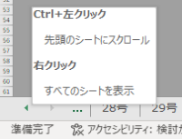
Ctrl+左クリックで目次シートにスクロールします
付表１ | 計画総括表 | 別記様式第１９号 | 変更同意書 |  | 付表２ | 箇所別年度実績書
別記様式第３号 | 通常事業採択整理案 | 別記様式第２０号 | 補助金変更交付決定通知書 |  | 別記様式第３９号 | 補助金交付額年度確定通知書
別記様式第４号 | 独自提案事業採択整理案 | 別記様式第２１号 | 中止（廃止）承認申請書 |  | 別記様式第４０号 | 財産処分承認申請書
別記様式第５号 | 事業計画同意書 | 付表１ | 中止（廃止）理由書 |  | 別記様式第４１号 | 財産処分協議書
付表１ | 計画同意一覧表（通常事業） | 付表２ | 中止（廃止）箇所一覧表 |  | 別記様式第４２号 | 財産処分同意書
付表２ | 計画同意一覧表（独自提案事業） | 別記様式第２２号 | 中止（廃止）協議書 |  | 別記様式第４３号 | 財産処分承認書
別記様式第６号 | 計画承認書 | 別記様式第２３号 | 中止（廃止）同意書 |  | 別記様式第４４号 | 植栽等完了報告書
付表１ | 計画承認一覧表（通常事業） | 別記様式第２４号 | 中止（廃止）通知書
付表２ | 計画承認一覧表（独自提案事業） | 別記様式第２５号 | 事故報告書
別記様式第７号 | 交付申請前事業計画変更申請書 | 別記様式第２６号 | 執行状況報告書
付表１ | 交付申請前事業計画変更理由書 | 別記様式第２７号 | 執行状況集約報告書
付表２ | 交付申請前事業計画変更総括表 | 別記様式第２８号 | 履行確認復命書
付表３ | 交付申請前事業計画変更箇所別計画書

